상품제안서
단디미코 스프링 없는 단추링 캘린더 (230mm X 145mm) [디자인특허] | 상품코드: F28101

 |  |  |  |  |  |  | 02-412-0044 | www.easy1.co.kr
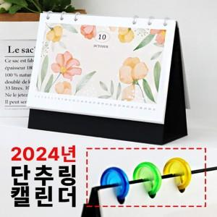

【상세/제작정보】

【인쇄/포장옵션】 | / 포장불가능

【공급단가】 | 수량 | 100~ | 300~ | 500~ | 1,000~ | 3,000~
*VAT별도 | 단가 | 4,200원 | 4,130원 | 4,020원 | 3,950원 | 3,850원

【상품 URL】 | http://www.easy1.co.kr/src/goods_detail.php?gdno=28101

